V0_1

 |  |  |  | 2020
Statistisches Amt
für Hamburg und Schleswig-Holstein

 |  |  | STATISTISCHE BERICHTE
 |  |  | Kennziffer: A I 10 - j 20 HH

Bevölkerung mit Migrationshintergrund
in den Hamburger Stadtteilen
2020
 | - Auswertung auf Basis des Melderegisters -

 |  | Herausgegeben am: 31. Mai 2021

V0_4
Methodische Hinweise
Zu der Bevölkerung mit Migrationshintergrund gehören die ausländische Bevölkerung sowie alle ab 1950 von außerhalb Deutschlands Zugewanderten unabhängig von ihrer Nationalität. Dazu zählen auch die in Deutschland geborenen eingebürgerten früheren Ausländerinnen und Ausländer sowie in Deutschland geborene Kinder und Jugendliche unter 18 Jahren mit deutscher Staatsangehörigkeit, bei denen sich der Migrationshintergrund aus der Migrationserfahrung der Eltern oder eines Elternteils ableitet. Außerdem gehören zu dieser Gruppe seit 2000 auch die (deutschen) Kinder ausländischer Eltern, die die Bedingungen für das sogenannte Optionsmodell erfüllen. Nicht zur Bevölkerung mit Migrationshintergrund zählen Vertriebene und Flüchtlinge in Folge des Zweiten Weltkriegs.
Bei den hier dargestellten Befunden zur Anzahl und Herkunft der Bevölkerung mit Migrationshintergrund in Hamburg handelt es sich nicht um statistische Ergebnisse im Sinne einer Erhebung, sondern um Schätzungen aufgrund eigener statistischer Berechnungen. Sie beruhen auf einem anonymisierten Melderegisterabzug. Die lediglich bei ihrer Reederei gemeldeten Seeleute und Binnenschiffer wurden ebenso wie die am Nebenwohnsitz gemeldeten Personen nicht einbezogen.
Trotz einiger methodisch bedingter Einschränkungen ermöglicht das standardisierte Verfahren MigraPro – ein Gemeinschaftsprojekt des KOSIS-Verbunds im Rahmen der deutschen Städtestatistik – eine realitätsnahe Beschreibung der Anzahl und Bezugsländer der Bevölkerung mit Migrationshintergrund.

Tabelle3_1
24
48
53
Tabelle 3a: Bevölkerung mit Migrationshintergrund in Hamburg am 31.12.2020
– nach Bezugsländern der EU –

Bezugsland | Bevölkerung mit Migrations- hintergrund | und zwar
 |  | Staatsan- gehörigkeit deutsch | männlich | unter 18 Jahre | 18 bis unter 65 Jahre | 65 Jahre und älter
 | Anzahl | in %

Polen | 74209 | 63.2 | 47.7 | 18.2 | 66.1 | 15.7
Rumänien | 16327 | 21.2 | 53.7 | 23.9 | 72.7 | 3.4
Italien | 13966 | 34.3 | 55.0 | 20.6 | 69.0 | 10.5
Portugal | 13268 | 23.6 | 52.9 | 21.6 | 67.9 | 10.5
Bulgarien | 12714 | 14.1 | 49.7 | 24.2 | 73.1 | 2.6
Spanien | 10706 | 31.2 | 50.1 | 24.1 | 69.4 | 6.5
Griechenland | 10461 | 34.9 | 53.7 | 18.4 | 67.3 | 14.3
Kroatien | 9810 | 25.8 | 52.2 | 19.6 | 63.4 | 17.0
Frankreich | 9216 | 45.7 | 50.7 | 27.6 | 63.9 | 8.5
Vereinigtes Königreich | 8068 | 61.8 | 56.0 | 22.1 | 65.8 | 12.0
Österreich | 7941 | 43.6 | 48.7 | 18.8 | 57.6 | 23.6
Niederlande | 5152 | 46.1 | 54.6 | 24.1 | 62.2 | 13.7
Dänemark | 2793 | 42.6 | 46.2 | 20.9 | 61.8 | 17.3
Ungarn | 2521 | 39.9 | 47.3 | 20.3 | 70.8 | 8.8
Litauen | 2278 | 36.1 | 42.3 | 20.1 | 71.6 | 8.3
Schweden | 2273 | 51.0 | 46.7 | 26.8 | 60.5 | 12.7
Tschechische Repuplik | 2158 | 69.0 | 45.0 | 17.7 | 54.2 | 28.1
Lettland | 1722 | 38.1 | 42.5 | 23.3 | 69.8 | 6.9
Finnland | 1549 | 47.7 | 35.5 | 22.9 | 52.1 | 25.0
Belgien | 1366 | 53.8 | 50.3 | 26.3 | 63.4 | 10.3
Slowakei | 959 | 37.3 | 42.6 | 26.5 | 66.9 | 6.6
Irland | 912 | 37.6 | 58.6 | 21.1 | 70.6 | 8.3
Estland | 735 | 53.3 | 37.3 | 27.2 | 68.2 | 4.6
Slowenien | 489 | 37.0 | 56.0 | 17.6 | 65.6 | 16.8
Luxemburg | 405 | 42.7 | 47.4 | 18.0 | 70.6 | 11.4
Zypern | 134 | 56.0 | 56.7 | 15.7 | 75.4 | 9.0
Malta | 45 | 53.3 | 53.3 | 11.1 | 66.7 | 22.2
Insgesamt | 212177 | 44.3 | 50.1 | 20.8 | 66.7 | 12.4
Tabelle 3b: Bevölkerung mit Migrationshintergrund in Hamburg am 31.12.2020
– TOP 30 der Bezugsländer außerhalb der EU –

Bezugsland | Bevölkerung mit Migrations- hintergrund | und zwar
 |  | Staatsan- gehörigkeit deutsch | männlich | unter 18 Jahre | 18 bis unter 65 Jahre | 65 Jahre und älter
 | Anzahl | in %

Türkei | 95290 | 54.0 | 51.6 | 24.6 | 63.8 | 11.6
Afghanistan | 47779 | 54.4 | 55.1 | 29.1 | 64.7 | 6.1
Russische Föderation | 35293 | 72.8 | 43.5 | 24.4 | 61.5 | 14.1
Iran | 25885 | 64.3 | 53.1 | 17.1 | 71.4 | 11.6
Kasachstan | 20580 | 94.7 | 46.8 | 23.2 | 66.9 | 9.8
Syrien | 19120 | 8.9 | 61.1 | 35.2 | 62.9 | 2.0
Ghana | 15446 | 54.5 | 49.4 | 34.7 | 59.3 | 6.0
Nordmazedonien | 10786 | 30.3 | 54.8 | 29.9 | 63.0 | 7.1
Serbien | 10372 | 29.1 | 48.8 | 26.4 | 58.4 | 15.1
Ukraine | 9654 | 59.6 | 40.1 | 21.2 | 65.9 | 12.9
Indien | 8715 | 36.8 | 58.1 | 20.8 | 74.4 | 4.8
China | 8096 | 32.0 | 44.4 | 18.6 | 76.6 | 4.8
USA | 8020 | 50.7 | 51.1 | 22.1 | 69.4 | 8.5
Bosnien-Herzegowina | 7201 | 42.5 | 48.5 | 21.8 | 60.4 | 17.8
Irak | 6964 | 26.3 | 59.4 | 33.3 | 64.5 | 2.2
Vietnam | 6930 | 61.1 | 46.1 | 23.4 | 69.5 | 7.1
Kosovo | 5120 | 48.4 | 54.0 | 31.9 | 62.1 | 6.0
Ägypten | 5058 | 47.0 | 64.9 | 35.2 | 61.2 | 3.6
Tunesien | 4955 | 72.4 | 56.1 | 30.1 | 60.6 | 9.4
Brasilien | 4837 | 55.0 | 42.4 | 20.6 | 72.7 | 6.7
Pakistan | 4236 | 67.0 | 57.3 | 27.8 | 64.9 | 7.3
Nigeria | 3977 | 60.5 | 59.8 | 36.2 | 59.5 | 4.2
Schweiz | 3888 | 61.8 | 45.2 | 22.7 | 65.5 | 11.8
Eritrea | 3372 | 10.8 | 67.5 | 21.5 | 77.1 | 1.5
Marokko | 3330 | 72.7 | 55.3 | 29.9 | 64.6 | 5.6
Philippinen | 3154 | 67.6 | 35.2 | 19.7 | 64.6 | 15.7
Togo | 3128 | 66.5 | 54.5 | 35.2 | 63.6 | 1.2
Thailand | 2926 | 49.1 | 29.5 | 18.7 | 72.9 | 8.5
Albanien | 2662 | 24.0 | 55.7 | 24.1 | 74.4 | 1.5
Libanon | 2642 | 78.1 | 57.5 | 34.5 | 61.4 | 4.2

Grafik1_1
Grafik 1: Bevölkerung mit Migrationshintergrund in Hamburg am 31.12.2020
– Häufigste Bezugsländer in Hamburg nach Altersgruppen in Prozent –

 | unter 18 Jahre | 18 bis 64 Jahre | 65 Jahre und älter
Ägypten | 35.2 | 61.2 | 3.6
Kosovo | 31.9 | 62.1 | 6.0
Niederlande | 24.1 | 62.2 | 13.7
Vietnam | 23.4 | 69.5 | 7.1
Irak | 33.3 | 64.5 | 2.2
Bosnien-Herzegowina | 21.8 | 60.4 | 17.8
Österreich | 18.8 | 57.6 | 23.6
USA | 22.1 | 69.4 | 8.5
Vereinig. Königreich | 22.1 | 65.8 | 12.0
China | 18.6 | 76.6 | 4.8
Indien | 20.8 | 74.4 | 4.8
Frankreich | 27.6 | 63.9 | 8.5
Ukraine | 21.2 | 65.9 | 12.9
Kroatien | 19.6 | 63.4 | 17.0
Serbien | 26.4 | 58.4 | 15.1
Griechenland | 18.4 | 67.3 | 14.3
Spanien | 24.1 | 69.4 | 6.5
Nordmazedonien | 29.9 | 63.0 | 7.1
Bulgarien | 24.2 | 73.1 | 2.6
Portugal | 21.6 | 67.9 | 10.5
Italien | 20.6 | 69.0 | 10.5
Ghana | 34.7 | 59.3 | 6.0
Rumänien | 23.9 | 72.7 | 3.4
Syrien | 35.2 | 62.9 | 2.0
Kasachstan | 23.2 | 66.9 | 9.8
Iran | 17.1 | 71.4 | 11.6
Russische Föderation | 24.4 | 61.5 | 14.1
Afghanistan | 29.1 | 64.7 | 6.1
Polen | 18.2 | 66.1 | 15.7
Türkei | 24.6 | 63.8 | 11.6

Karte1_1
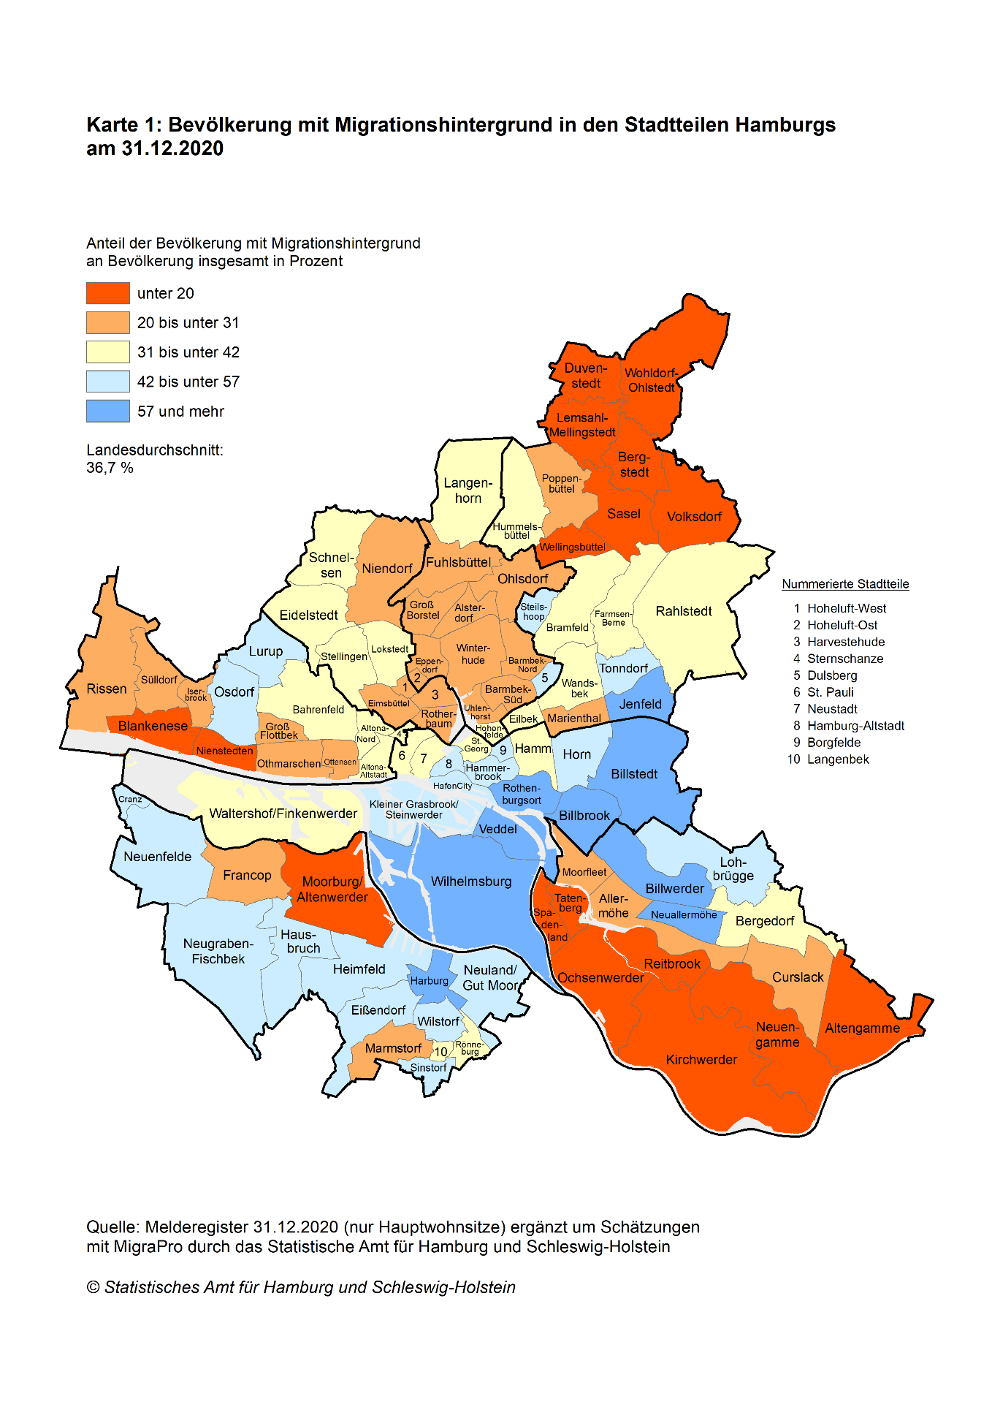

Karte2_1
